信用交易
融资融券市场交易数据统计(2023-01-20)

标的证券 | 融资融券余额（亿元） | 融资余额（亿元） | 融券余额（亿元） | 融资买入额（亿元） | 融资融券规模变化（亿元） | 融资余额增幅(‰) | 融券余额增幅(%)
统计数据 | 15,113.60 | 14,187.73 | 925.87 | 552.02 | -191.98 | -12.24 | -1.71
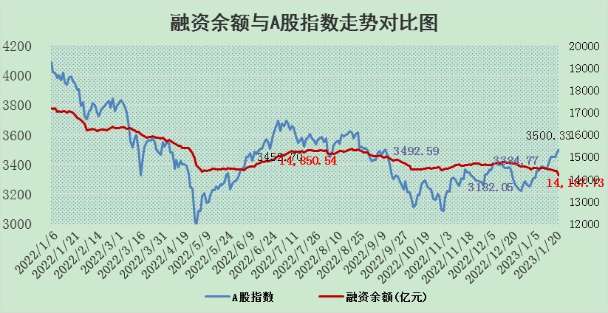

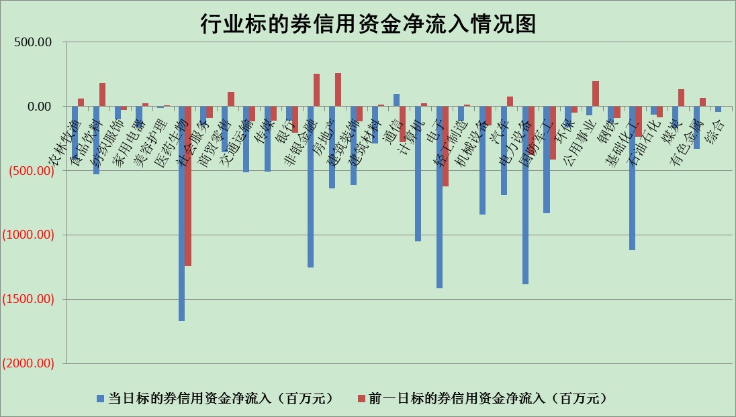

标的基金代码 | 标的基金简称 | 融资余额/市值(%) | 融资余额增幅(%) | 融资买入额/成交金额(%) | （融资余额净增额-融券余额净增额）/市值(‱) | 融券余额降幅(%) | ABS[（融资余额净增额-融券余额净增额）/市值净增额-1](%)
159902 | 华夏中小板ETF | 0.00 | 0.00 | 0.00 | 0.00 | 0.00 | 100.00
159915 | 易方达创业板ETF | 1.36 | -14.75 | 503.24 | -22.10 | 14.89 | 150.38
159919 | 嘉实沪深300ETF | 3.92 | 0.84 | 4.59 | 6.92 | 22.97 | 85.98
159920 | 华夏恒生ETF | 70.00 | 0.00 | 1.30 | 0.01 | -0.52 | 99.99
159922 | 嘉实中证500ETF | 0.35 | -0.34 | 17.83 | 3.23 | 0.94 | 95.09
159925 | 南方沪深300ETF | 0.01 | 0.57 | 0.00 | 0.00 | 0.00 | 99.99
159928 | 消费ETF | 0.69 | -5.48 | 4.98 | -2.22 | 11.67 | 87.91
159934 | 易方达黄金ETF | 464.04 | -0.03 | 3.06 | -15.80 | 0.00 | 121.39
159939 | 全指信息技术ETF | 0.61 | -6.69 | 1.30 | -4.87 | -50.76 | 110.87
159940 | 全指金融地产ETF | 0.13 | -3.33 | 0.00 | -0.43 | 0.00 | 97.89
159995 | 半导体芯片ETF | 1.64 | -1.57 | 186.32 | 0.09 | 23.58 | 99.79
159997 | 天弘中证电子ETF | 2.02 | -1.85 | 0.74 | -3.81 | -0.21 | 117.81
159998 | 天弘中证计算机主题ETF | 0.24 | -0.68 | 0.08 | -0.17 | 0.00 | 100.17
510050 | 华夏上证50ETF | 8.82 | -0.71 | 60.74 | -6.45 | -0.68 | 170.44
510180 | 华安上证180ETF | 0.44 | -0.45 | 0.09 | 0.03 | 16.27 | 99.96
510880 | 华泰柏瑞红利ETF | 0.21 | 0.12 | 0.99 | -0.09 | -1617.07 | 100.06
510900 | 易方达恒生H股ETF | 100.24 | -0.09 | 8.87 | -9.22 | 0.00 | 104.44
511010 | 5年期国债ETF | 0.00 | 0.00 | 0.00 | 0.00 | 0.00 | 100.00
511380 | 可转债及可交换债券ETF | 8.93 | -2.39 | 0.83 | -21.91 | 0.00 | 119.27
512000 | 全指证券ETF | 5.75 | -1.02 | 19.50 | -4.27 | 4.59 | 106.37
512010 | 沪深300医药卫生ETF | 3.59 | -1.21 | 33.78 | 1.94 | 31.43 | 97.70
512070 | 沪深300非银ETF | 1.07 | -2.28 | 14.03 | 2.52 | 32.90 | 98.36
512400 | 南方中证申万有色金属ETF | 1.40 | -0.79 | 1.35 | -8.30 | -14.50 | 101.88
512580 | 广发中证环保产业ETF | 0.75 | 2.09 | 0.45 | 0.32 | -2.51 | 99.79
512660 | 国泰中证军工ETF | 2.83 | -5.99 | 13.78 | -14.77 | 9.97 | 110.83
512800 | 华宝中证银行ETF | 14.69 | -0.07 | 1.75 | 2.08 | 9.21 | 121.03
512980 | 广发中证传媒ETF | 1.11 | -3.46 | 32.55 | -3.96 | -0.63 | 103.22
515030 | 华夏中证新能源汽车ETF | 1.65 | -0.13 | 32.47 | 0.10 | 1.21 | 99.95
515050 | 华夏中证5G通信主题ETF | 1.50 | -2.79 | 36.93 | -4.41 | -1.32 | 109.80
515070 | 华夏中证人工智能ETF | 1.05 | -3.43 | 0.19 | -3.74 | 0.00 | 107.33
标的股票比较指标 |  | 融资余额/流通A股市值(%) | 融资余额增幅(%) | 融资买入额/成交金额(%) | （融资余额净增额-融券余额净增额）/流通A股市值(‱) | 融券余额降幅(%) | ABS[（融资余额净增额-融券余额净增额）/流通A股市值净增额-1](%)
前十名标的个股 |  | 仁东控股 | 中国电信 | 威孚高科 | 通行宝 | 天益医疗 | 德科立
 |  | 数码视讯 | 海泰新光 | 南模生物 | 杭萧钢构 | 天保基建 | 通行宝
 |  | 全柴动力 | 通行宝 | 外高桥 | 中国电信 | 亚通股份 | 福立旺
 |  | 莱茵生物 | 金诚信 | 电投能源 | 金证股份 | 奕东电子 | 利和兴
 |  | 亚通股份 | 皇马科技 | 东来技术 | 海泰新光 | 灿勤科技 | 远翔新材
 |  | 超捷股份 | 赛为智能 | 永泰能源 | 侨源股份 | 江南水务 | 金禄电子
 |  | 海兰信 | 三诺生物 | 秦川物联 | 科德数控 | 品茗科技 | 趣睡科技
 |  | 先惠技术 | 固德威 | 芯导科技 | 昱能科技 | 长虹美菱 | 东田微
 |  | 中体产业 | 普联软件 | 金科环境 | 永信至诚 | 天源环保 | 移远通信
 |  | 尖峰集团 | 兖矿能源 | 新北洋 | 国脉文化 | 航天动力 | 春立医疗
后十名标的个股 |  | 泽达易盛 | 创益通 | 捷强装备 | 创益通 | 可靠股份 | 上海莱士
 |  | 飞科电器 | 嘉友国际 | 中航电测 | 信邦智能 | 华西股份 | 圣泉集团
 |  | 岱美股份 | 信邦智能 | 兴源环境 | 利和兴 | 中国科传 | 国缆检测
 |  | 继峰股份 | 皇庭国际 | 哈工智能 | 元琛科技 | 中国电信 | 山石网科
 |  | 中国人寿 | 中国移动 | 新动力 | 清研环境 | 东湖高新 | 品渥食品
 |  | 鸿路钢构 | 天亿马 | 泽达易盛 | 众业达 | 四方达 | 亚康股份
 |  | 皇马科技 | 中科江南 | 东旭光电 | 兔宝宝 | 先惠技术 | 承德露露 | ;
 |  | 晨光股份 | 山东路桥 | 蓝光发展 | 鹿山新材 | 国脉文化 | 芯导科技
 |  | 中信特钢 | 春立医疗 | 通用电梯 | 南天信息 | 天智航 | 联特科技
 |  | 仙鹤股份 | 荣信文化 | 华映科技 | 莱茵生物 | 大众交通 | 华宝新能
说明：1.以上普通交易数据和信用交易数据皆以交易日收盘后数据为基准；2.上述标的证券总数据只计算标的证券市场总数据，不包括从标的证券中调出去标的证券数据，所以与交易所公布的总值略有不同； 3.上述行业采用申万一级行业分类；4.以上标的基金和标的个股中比较的6个指标值中：前5个（从左至右）为正向指标，值越大排名越靠前；第6个为逆向指标，值越小，排名越靠前；5.第6个指标中ABS[]表示求绝对值，其主要用于考量信用资金相对净流入对股价相对净变化的贡献程度；6.数据来源：wind，交易所。

 | 证券代码 | 新增融资余额 | 融资买入额 | 融资买入增幅前10
远大智能 | 002689 | 28175353 | 42268582 | 199%
亚太股份 | 002284 | 21555247 | 34242865 | 82%
赛诺医疗 | 688108 | 72122899 | 101076547 | 78%
湖南发展 | 000722 | 66023557 | 137112987 | 75%
柘中股份 | 002346 | 14584119 | 36845980 | 58%
国城矿业 | 000688 | 24683149 | 48240585 | 54%
兆新股份 | 002256 | 1985058 | 4066269 | 52%
凯美特气 | 002549 | 33806472 | 61340055 | 52%
华昌达 | 300278 | 13474542 | 19303225 | 48%
新华联 | 000620 | 27311937 | 39201759 | 43%

 | 证券代码 | 新增融资余额 | 融资买入额 | 融资买入增幅前10
兔宝宝 | 002043 | 73310337 | 89923983 | 334%
捷昌驱动 | 603583 | 26026415 | 31686727 | 262%
湘财股份 | 600095 | 94196837 | 132280449 | 252%
中谷物流 | 603565 | 49103883 | 60098371 | 234%
中青宝 | 300052 | 24215352 | 31377809 | 98%
顾家家居 | 603816 | 138518545 | 188424210 | 78%
喜临门 | 603008 | 31503289 | 48351944 | 77%
财信发展 | 000838 | 10831830 | 17666790 | 74%
苏州银行 | 002966 | 10578096 | 19143736 | 72%
金诚信 | 603979 | 23858538 | 36098133 | 60%

